Hoja1
 |  | MONOGRAFÍA PLUVIOMETRO

DESIGNACIÓN |  | COORDENADA NORTE |  | UTM HUSO-18 |  | COORDENADA ESTE |  | NOMBRE ESTACIÓN
UCSC |  | 5925862.00 m |  |  | 673332.00 m |  |  | UCSC San Andrés

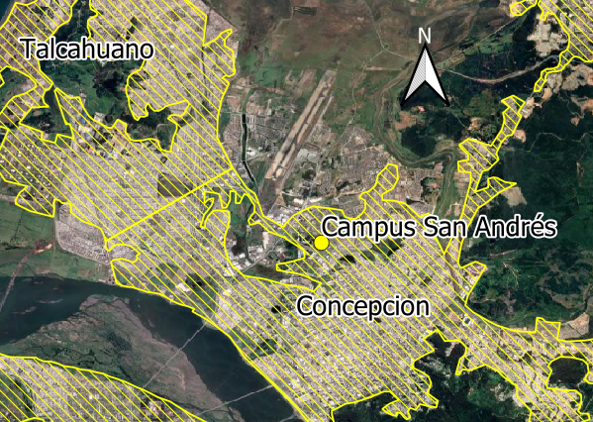
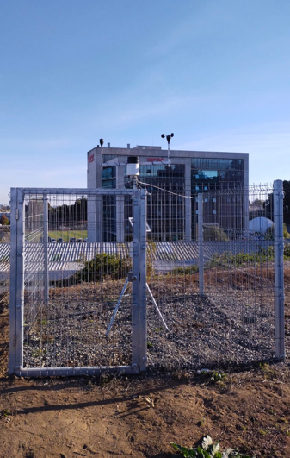
Ciudad y/o Comuna: | Concepción |  | Mapa Referencial |  |  |  | Foto Ubicación
Establecida por: | Núcleo CT UCSC
Año: | 2022
Operador: | Diego Caamaño
Fecha de Medición: | Abril 2022
Otra designación: | UCSC
Ultima Revisión: | 2023-04-01
Estado: | BUENO

DESCRIPCIÓN
Localización : Concepción, UCSC Campus San Andrés

Descripción : Instalación de Pluviómetro montado a través de un perfil tubular redondo de acero galvanizado, empotrado en la superficie del terreno.
Propietario y Permiso : Núcleo Científico y Tecnológico UCSC. UCSC

Itinerario : Al sector del campus San Andrés, UCSC, que se encuentra dentro del Plan Regulador Metropolitano de Concepción, se accede desde la Autopista, desde Talcahuano y Concepción. Un trayecto aproximado de 500 m desde el paradero mas cercano a la UCSC (en Av. Paicavi) hasta el campus.

